АП+Прайс
 |  |  | АДРЕСНАЯ ПРОГРАММА И ПРАЙС

 |  |  | СОКОЛИНАЯ ГОРА

РАЙОН
 | Количество стендов |  | Микрорайон | Кол-во стендов | Стоимость А5 250 руб стенд | Стоимость А4 390 руб стенд | Стоимость А3 660 руб стенд | Дата начала РК (период 1мес) | Рекламный носитель
СОКОЛИНАЯ ГОРА | 107 |  | Соколиная Гора 1 МКР | 48 | 12,000.00 | 18,720.00 | 31,680.00 | с 5 числа | Закрытый стенд в лифте
Соколиная Гора 1 МКР | 48 |  | Соколиная Гора 2 МКР | 59 | 14,750.00 | 23,010.00 | 38,940.00 | с 5 числа | Закрытый стенд в лифте
Вельяминовская 6 | 6 |  | Итог | 107
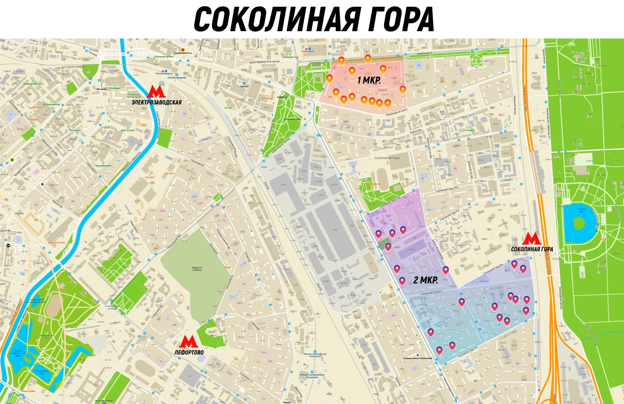
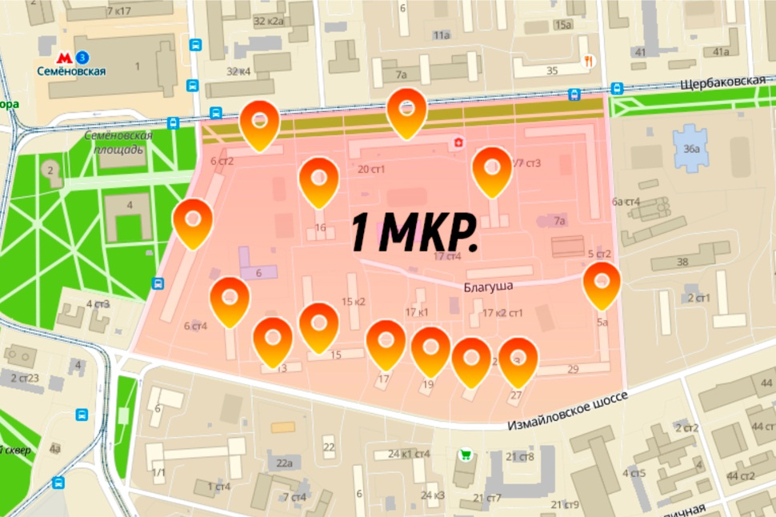
Ибрагимова 5А | 4
Измайловское ш 11 | 3
Измайловское ш 13 | 2
Измайловское ш 15 | 3
Измайловское ш 17 | 2
Измайловское ш 19 | 2
Измайловское ш 25 | 2
Измайловское ш 27 | 2
Щербаковская 16 | 6
Щербаковская 20 | 6
Щербаковская 26 | 6
Щербаковская 8 | 4
Соколиная Гора 2 МКР | 59
5-я Соколиной Горы 19к1 | 2
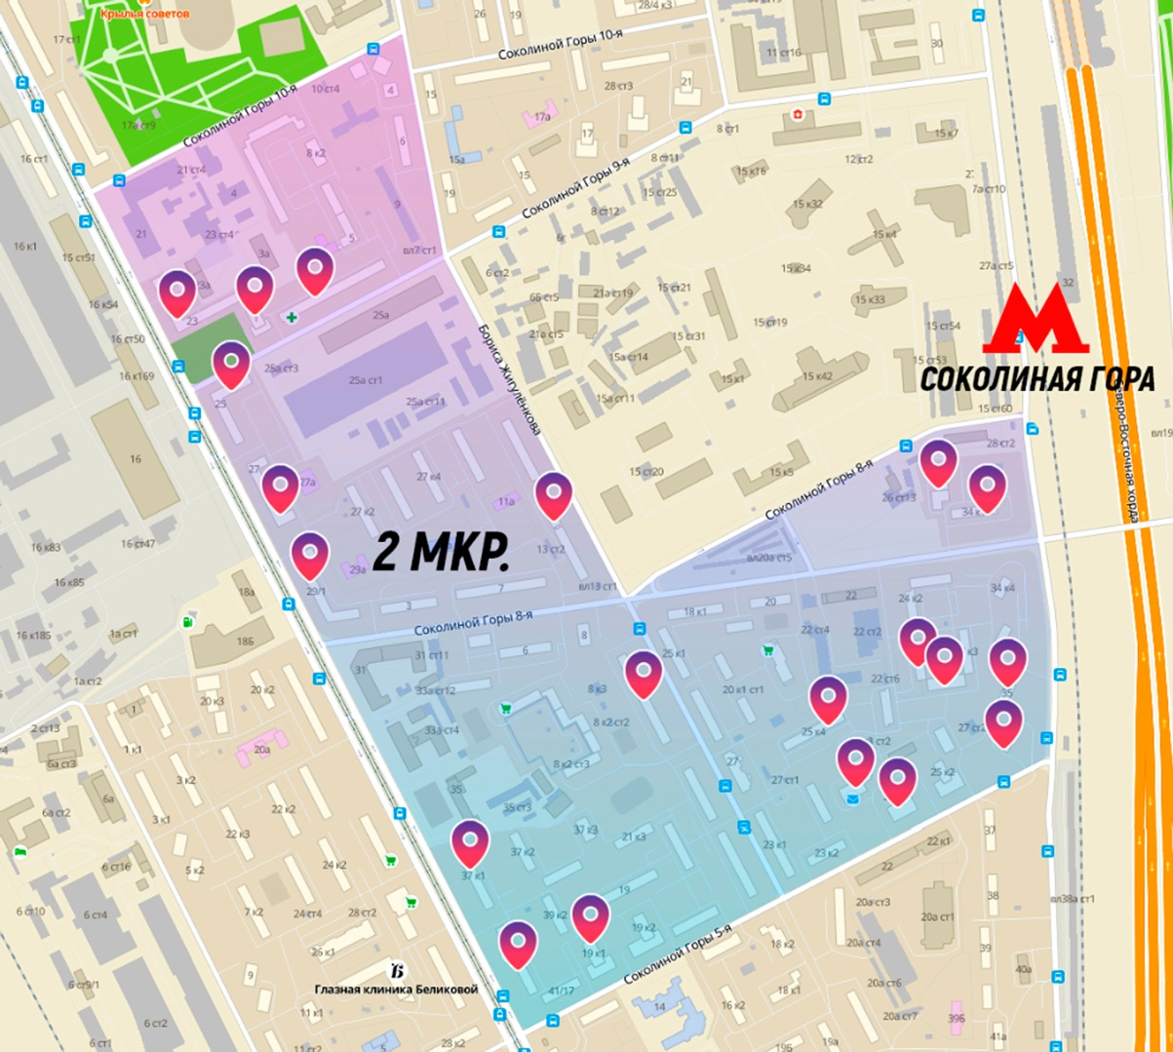
5-я Соколиной Горы 25к1 | 2
5-я Соколиной Горы 25к3 | 2
5-я Соколиной Горы 25к4 | 6
8-я Соколиной Горы 4к1 | 2
9-я Соколиной Горы 1 | 1
9-я Соколиной Горы 3 | 8
Бориса Жигулёнкова 12 | 2 | Карта: | https://www.google.com/maps/d/edit?mid=1D8r0ZXSGtVL0HB9STO8HJdjscbw3n2bo&usp=sharing
Будённого пр-т 23 | 8
Будённого пр-т 25 | 4
Будённого пр-т 29/1 | 4
Будённого пр-т 37к1 | 5
Будённого пр-т 39к1 | 5
Окружной пр-д 34к1 | 4
Окружной пр-д 34к2 | 2
Окружной пр-д 35 | 1
Окружной пр-д 36 | 1
Общий итог | 107

